Calculette-Covid
Calculette COVID : pour évaluer le nombre de personnes touchées chaque jour

 | Nombre de décès jour j | Nombre de décès jour j moins 3 | Nombre estimé de personnes touchées
 | A rentrer ci-dessous | A rentrer ci-dessous | Résultat
 | 26,380 | 25987 | 1,443,300
 | Remplacer le nombre de décès au jour j et j moins 3 par les valeurs obtenues depuis :
 | https://www.worldometers.info/coronavirus/country/france/

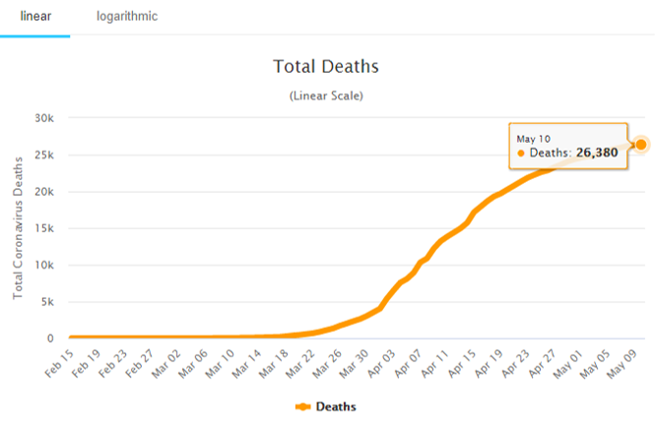
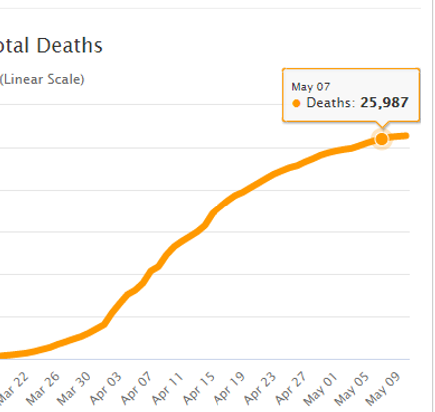

 | Pourcentage de mortalité estimé (%) | 2

